04-天赋
天赋盘 · 升华 · 双武器组专精
提示：点击行号左侧的 − / + 可折叠或展开本模块（Excel / WPS 均支持）
版本 2026-07-06-v2 · 各表表格最右列为【常见问题】（浅绿底），可直接编辑补充

▸ 天赋盘总览（已点节点分布）
图例：蓝 = 升华轮盘 · 浅蓝 = 未见之道 · 红 = 基石 · 黄 = notable · 灰 = 普通小点 已点节点数：112（来源 poe.ninja passiveSelection）
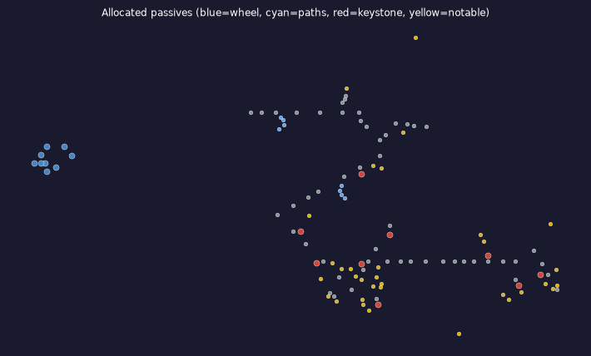

▸ 职业与升华
项目 | 内容 | 说明 | 常见问题
基础职业 | 德鲁伊（Druid） | 角色底层职业
使用升华 | 天启先知（Oracle） | 升华试炼选择
▸ 基石与核心天赋
类型 | 名称 | 作用 | 备注 | 常见问题
基石 | Pain Attunement | 已点 | —
基石 | Ancestral Bond | 已点 | —
基石 | Mind Over Matter | 已点 | —
基石 | Scarred Faith | 已点 | —
基石 | Elemental Equilibrium | 已点 | —
基石 | Wildsurge Incantation | 已点 | —
涂油 | Warding Fetish | 每诅咒 +30% 伤害，-30% 诅咒效果 | 核心
武器组 I | 24 点 | 冰霜/法术/暴击/图腾伤害 | 输出专精
武器组 II | 24 点 | 护甲/抗性/法力/格挡 | 生存专精
▸ 升华试炼天赋（8 点 · 天启先知轮盘）
序号 | 天赋 | 效果 | 类型 | 校验 | 常见问题
1 | 虛實交織 | 已配置基石中型范围内未连接的非基石天赋仍可配置 | 升华核心 | ✓poe2db
2 | 未見之道 | 踏上未履之道；解锁先知专属天赋树分支 | 升华核心 | ✓poe2db
3 | 無名心木 | +1 召唤图腾上限；图腾生命归零后 6 秒死亡 | 升华核心 | ✓poe2db
4 | 微小損害 | 敌人对你暴击率不幸；敌人击中你伤害不幸 | 升华核心 | ✓poe2db
5 | 天赋点 | 获得 1 点天赋点 | 升华小点 | ✓poe2db
6 | 天赋点 | 获得 1 点天赋点 | 升华小点 | ✓poe2db
7 | 對你的暴擊傷害加成 | 击中你的伤害减少 12% 暴击伤害加成 | 升华小点 | ✓poe2db
8 | 圖騰攻擊及施放速度 | 图腾法术施放速度 +5%；图腾攻击速度 +5% | 升华小点 | ✓poe2db
▸ 未见之道天赋（8 点 · 需先点「未见之道」）
序号 | 天赋 | 效果 | 类型 | 校验 | 常见问题
1 | 精算獵者 | 减少 5% 技能速度；提高 50% 暴击率 | 升华核心 | ✓poe2db
2 | 同袍情誼 | 提高 30% 伤害；召唤物造成 30% 更多伤害 | 升华核心 | ✓poe2db
3 | 暴擊傷害 | 提高 20% 暴击伤害加成 | 升华小点 | ✓poe2db
4 | 暴擊傷害 | 提高 20% 暴击伤害加成 | 升华小点 | ✓poe2db
5 | 暴擊傷害 | 提高 20% 暴击伤害加成 | 升华小点 | ✓poe2db
6 | 傷害和召喚物傷害 | 提高 15% 伤害；召唤物造成 15% 更多伤害 | 升华小点 | ✓poe2db
7 | 傷害和召喚物傷害 | 提高 15% 伤害；召唤物造成 15% 更多伤害 | 升华小点 | ✓poe2db
8 | 傷害和召喚物傷害 | 提高 15% 伤害；召唤物造成 15% 更多伤害 | 升华小点 | ✓poe2db
升华数据已与 poe2db.tw 交叉验证（16/16 条）
▸ 武器组 I 天赋要点（24 点 · 伤害）
方向 | 优先词缀类 | 备注 | 常见问题
伤害 | 冰霜 / 法术 / 暴击 / 图腾伤害 | Grim Pillars 主输出
图腾 | 图腾数量、施放速度、生命 | 配合 Ancestral Bond + Heartwood
诅咒 | 诅咒效果、额外诅咒槽 | Blasphemy 链路
法力 | 最大法力、回复、Archmage 协同 | MoM + EB 第二血条
▸ 武器组 II 天赋要点（24 点 · 防御）
方向 | 优先词缀类 | 备注 | 常见问题
护甲 | 护甲%、元素承伤转护甲 | 物承伤尖刺时切换
抗性 | 全抗 / 闪电抗补满 | 配合 Eternal Spark +30%
格挡 | 格挡率与格挡效果 | 当前 0%，可选投资
法力 | 保留与 Spirit 相关 | 双勾技能不灰
▸ 加点顺序（待补充 · 占位模板）
后续可按 PoB 导出或开荒录像填写具体节点名称与顺序。
优先级 | 阶段 | 天赋/节点 | 说明 | 常见问题
1 | 开荒 | （待填）图腾 / 法术基础小点 | Act 1–2 清图与 Boss
2 | 中期 | （待填）Spell Totem + 诅咒链路 | Bone Cage → Grim Pillars 转折
3 | 成型 | （待填）MoM / EB / Archmage 路径 | 法力池与低血 PA
4 | 升华 | （待填）轮盘 8 点顺序 | Entwined → Unseen Path → Heartwood…
5 | 毕业 | （待填）未见之道 8 点 | 暴击 / 伤害小点收尾
▸ 过渡计划（待补充 · 占位模板）
记录等级里程碑、天赋重洗与装备更换节点，便于复刻开荒路线。
里程碑 | 等级 | 天赋变化 | 装备变化 | 备注 | 常见问题
Lv.28 前 | — | （待填） | （待填） | 基础图腾开荒
Lv.45 | — | （待填） | （待填） | 诅咒 + 低血过渡
Lv.65 | — | （待填） | Soul Mantle 入手 | 自诅咒伤害链启动
Lv.80+ | — | （待填） | II 组装备就位 | 洗 24 点防御专精
毕业 | 98 | （待填） | 全暗金 + 涂油 | 对照 ninja 快照微调
▸ Warding Fetish 涂油（贴图）
部位 | 贴图 | 装备词条 | 常见问题
涂油 | 守護神器 (Warding Fetish) |  | 自诅咒伤害链核心涂油
 |  | 守護神器 (Warding Fetish) ■ 你身上每有一個詛咒，增加30%傷害 ■ 減少30%你身上的詛咒效果 ■ 增加60%來自已裝備法器的能量護盾 ▶ BD 用途：涂油核心：每诅咒 +30% 伤害，-30% 诅咒效果 🔗 https://poe2db.tw/tw/Warding_Fetish ▶ 自诅咒 → 伤害转化核心

